关系图
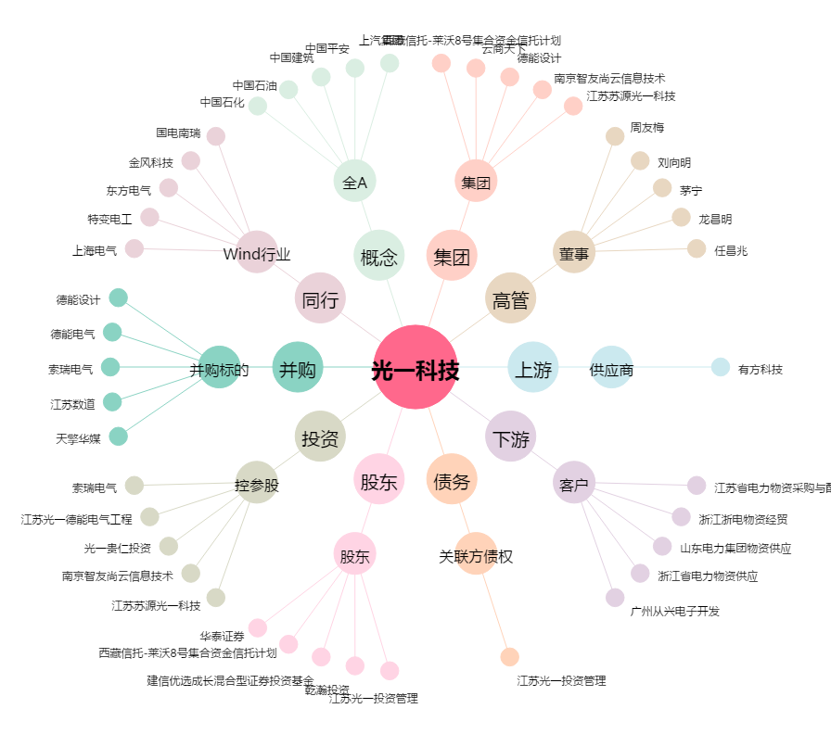
光一科技[300356.SZ] - 关系概览图

